変更届出書
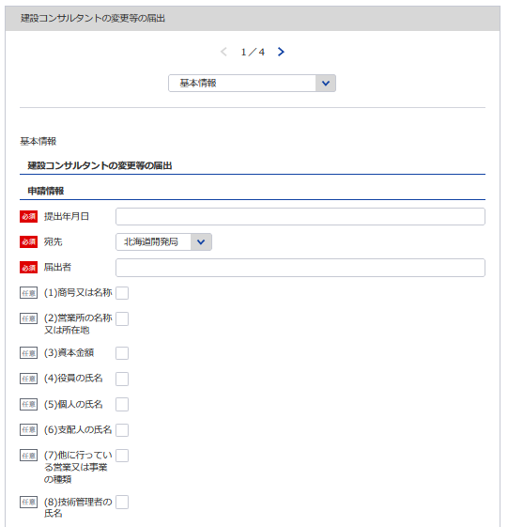
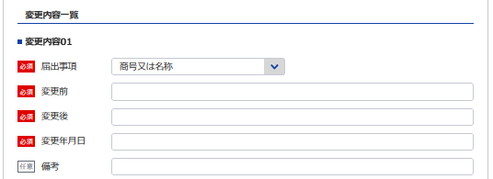
1
14
15
様式第17号（第8条関係） |  |  |  |  |  |  |  |  |  | （用紙A4)
変 更 届 出 書
 |  |  |  |  |  |  | 令和 |  | 年 |  | 月 | 日
2
3
16
4
17
18
 |  |  | 登録年月日 |  |  | 平成 |  |  | 年 |  | 月 | 日
 |  |  | 登録番号 |  |  | 建 |  |  |  | －
 |  | 殿
5
 |  |  | 届出者
1
更に変更内容があればそれも登録してください
4
5
7
6
※会社名 役職 代表者氏名 主たる営業所の住所を記載してください
6
8
11
7
9
10
8
下記のとおり
(1)商号又は名称 |  | (2)営業所の名称又は所在地 |  |  |  |  | (3)資本金額
(4)役員の氏名 |  | (5)個人の氏名 |  |  |  |  | (6)支配人の氏名
12
13
9
(7)他に行つている営業又は事業の種類 |  |  | (8)技術管理者の氏名
10
について変更があったので、建設コンサルタント登録規程第8条第1項の規定により届け出ます。
この届出書及び添付書類の記載事項は、事実に相違ありません。
11
12
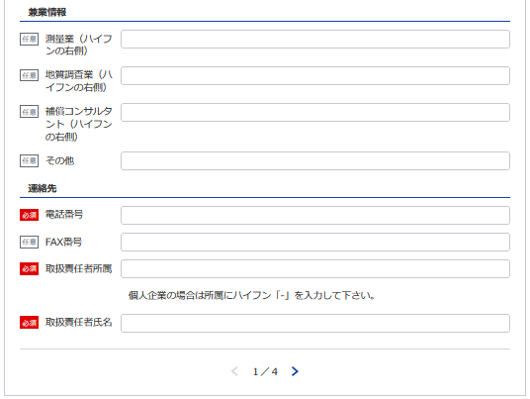
記

14
15
16
17
18
13
最新（変更後）の情報を記載してください
届出事項 | 変更前 | 変更後 |  | 変更年月日 |  |  |  |  | 備考
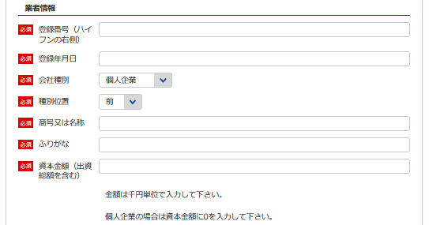
※変更が無くても全ての業者情報を記載してください
2
3
役員等一覧表シート参照
19
20
最新（変更後）の情報を記載してください
21
22

19
20
21 22
 |  |  |  |  | 電話番号 |  |  | （ ） 番
 |  |  |  |  | ＦＡＸ番号
 |  |  |  |  | 取扱責任者 所属氏名

記載要領
1 (1)から(8)までの事項については、不要のものを消すこと。
2 ｢変更年月日｣の欄は、実際に変更の行われた年月日を記載すること。
3 (4)に該当する場合には、当該変更に係る事項のみに限定せず、
全体について｢変更前｣と｢変更後]を対比させて]記載すること。
4 (1)及び(4)の事項については、ふりがなを付すこと。

誓約書
(様式第6号(第4条関係、第8条関係)) |  |  |  |  | (用紙A4)
※こちらのシートは記載の後、PDFにして添付してください。
誓 約 書
申請者並びに申請者の役員、支配人及び法定代理人が下記のいずれにも該当しない者である ことを誓約します。
令和 | 年 | 月 | 日
 |  |  |  |  | 申請者

 |  |  |  | 殿

記

1 精神の機能の障害により建設コンサルタント業務を適正に行うに当たって必要な認知、判断及 び意思疎通を適切に行うことができない者又は破産手続開始の決定を受けて復権を得ない者

2 建設コンサルタント登録規程（以下「規程」という。）第13条第１項第4号、第8号、第10号又 は第11号に該当することにより登録を消除され、その消除の日から2年を経過しない者

3 禁錮以上の刑に処せられ、その刑の執行を終わり、又は刑の執行を受けることがなくなった日 から５年を経過しない者

4 暴力団員による不当な行為の防止等に関する法律（平成３年法律第77号）の規定（同法第32条 の２第７項の規定を除く。）に違反したことにより、又は刑法（明治40年法律第45号）第204条、 第206条、第208条、第208条の3、第222条若しくは第247条の罪若しくは暴力行為等処罰に関する 法律（大正15年法律第60号）の罪を犯したことにより、罰金の刑に処せられ、その刑の執行を終 わり、又は刑の執行を受けることがなくなった日から５年を経過しない者

5 暴力団員による不当な行為の防止等に関する法律第２条第６号に規定する暴力団員又は同号に 規定する暴力団員でなくなった日から５年を経過しない者

6 その業務に関し不正又は不誠実な行為をするおそれがあると認めるに足りる相当の理由がある 者

7 営業に関し成年者と同一の行為能力を有しない未成年者でその法定代理人が上記1から6までの いずれかに該当するもの

8 法人でその役員のうちに上記1から6までのいずれかに該当する者（上記2に該当する者について は、その者が規程第13条第1項の規定により登録を消除される以前から当該法人の役員であつた者 を除く。）のあるもの

9 個人でその支配人のうちに上記1から6までのいずれかに該当する者（上記2に該当する者につい ては、その者が規程第13条第1項の規定により登録を消除される以前から当該個人の支配人であつ た者を除く。）のあるもの

10 暴力団員等がその事業活動を支配する者

登録申請者の略歴書
※こちらのシートは記載の後、PDFにして添付してください
様式第7号（第4条、第8条関係） |  |  |  |  |  |  |  |  |  | （用紙A4）
登録申請者 |  |  |  |  |  |  |  | 法人の役員 本 人 支 配 人 法定代理人 | の略歴書
氏名 |  |  |  |  |  |  |  | 役職名
職 歴 | 期間 |  |  |  |  | 従 事 し た 職 務 内 容
 | 自 | 年 | 月 |  | 日
 | 至 | 年 | 月 |  | 日
 | 自 | 年 | 月 |  | 日
 | 至 | 年 | 月 |  | 日
 | 自 | 年 | 月 |  | 日
 | 至 | 年 | 月 |  | 日
 | 自 | 年 | 月 |  | 日
 | 至 | 年 | 月 |  | 日
 | 自 | 年 | 月 |  | 日
 | 至 | 年 | 月 |  | 日
 | 自 | 年 | 月 |  | 日
 | 至 | 年 | 月 |  | 日
 | 自 | 年 | 月 |  | 日
 | 至 | 年 | 月 |  | 日
 | 自 | 年 | 月 |  | 日
 | 至 | 年 | 月 |  | 日
賞 罰 | 年月日 |  |  |  |  | 賞 罰 の 内 容

上記のとおり相違ありません。
令和 |  |  |  | 年 |  | 月 | 日
氏名

記載要領
1 「 法人の役員 本 人 支 配 人 は、不要のものを消すこと。 法定代理人 」 2 「賞罰」の欄は、行政処分等についても記載すること。

役員等一覧表
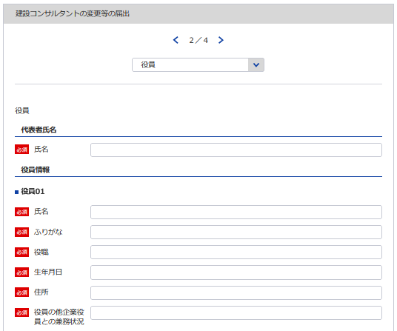
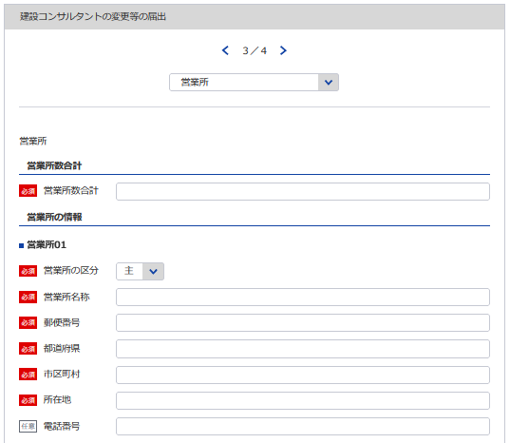
23 24
様式第7号（第4条、第8条関係） |  |  |  |  |  | （用紙A4）
別表
役 員 等 一 覧 表
（ふりがな） 商号又は名称 |  |  |  |  | 代表者氏名
26（※主たる営業所のもの）
※変更が無くても全ての申請情報を記載してください
※変更が無くても全ての役員を記載してください
※変更が無くても全ての営業所を記載してください
所在地
（ふりがな） 役職員氏名 | 役職 |  | 生年月日 |  | 住所
変更届出書シート参照
25
最新（変更後）の情報を記載してください
27 28
29
30
31
※主たる営業所の場合は「主」をその他の営業所の場合は「他」を選択してください。「主」は全体で1回のみ選択してください。
28
最新（変更後）の情報を記載してください
27
29
30
26
31
最新（変更後）の情報を記載してください
最新（変更後）の情報を記載してください
※役員が21名以上いる場合は下記、20件超えのチェックボックスにチェックを入れてください。
下記サイトより、20名超え時の登録フォーマットをDLし、全件入力してください。
https://www.mlit.go.jp/tochi_fudousan_kensetsugyo/const/kanrengyou00001.html
その上で、PDFにして添付をしてください。
また、1件目は必須となっておりますので重複しますが、e-Govにも登録をお願いします。
※営業所が21件以上ある場合は下記、20件超えのチェックボックスにチェックを入れてください。
下記サイトより、20件超え時の登録フォーマットをDLし、全件入力してください。
https://www.mlit.go.jp/tochi_fudousan_kensetsugyo/const/kanrengyou00001.html
その上で、PDFにして添付をしてください。
また、1件目は必須となっておりますので重複しますが、e-Govにも登録をお願いします。

変更届出書シート参照
23
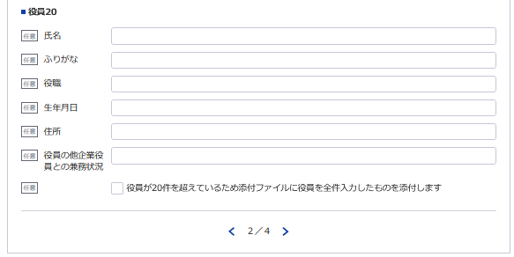
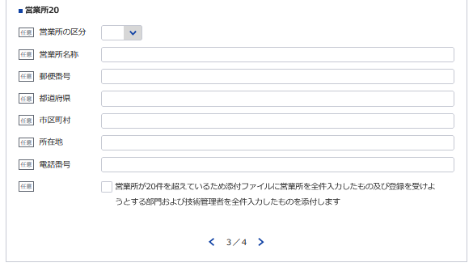

24
変更届出書シート参照
1
5
上記のとおり相違ありません。
令和 |  | 年 | 月 | 日
申請者

記載要領
登録を受けようとする者（法人である場合においてはその役員、個人である場合についてはその者及び支配人）及び 法定代理人のすべてについて記載すること。

技術管理者証明書
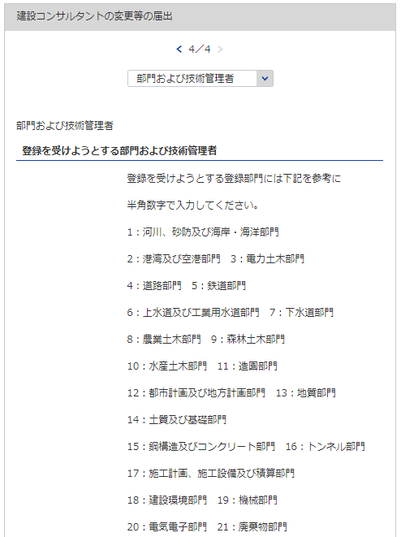
1
様式第5号（第4条、第8条,第9条関係） |  |  |  |  |  |  |  | (用紙A4)
技 術 管 理 者 証 明 書
下記のとおり、建設コンサルタント登録規程第3条第1号に該当する専任の技術管理者を置いていることに相違ありません。
 |  |  |  |  | 令和 |  | 年 |  | 月 |  | 日
3
2
 |  |  | 殿
 |  |  |  | 申請者

記
登録を受けよう とする登録部門 | 所属営業所 の名称 | (ふりがな) | 技術士 又は一 級建築 士の別 | 登録番号 (登録年月日) | 技術士登録 の技術部門 (技術士第二次試験の選択科目） | 最終学校名, 学科名 (卒業・修了年月) |  |  |  | 区 分
 |  | 技術管理者の 氏 名
 |  | (生年月日)
21
32
33
35
36
38, 39
40, 41
42
 |  |  |  |  |  |  |  |  |  | イ | ロ
22
34
37
 |  |  |  |  |  |  |  |  |  | イ | ロ

※変更が無くても全ての登録部門を記載してください
 |  |  |  |  |  |  |  |  |  | イ | ロ
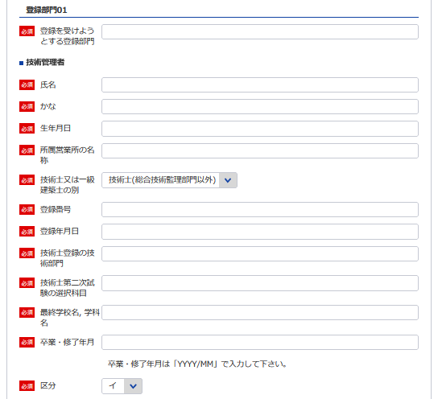
21 ※上記の部門に該当する数値を入力してください
 |  |  |  |  |  |  |  |  |  | イ | ロ

22
 |  |  |  |  |  |  |  |  |  | イ | ロ

33
34
 |  |  |  |  |  |  |  |  |  | イ | ロ

32
 |  |  |  |  |  |  |  |  |  | イ | ロ
35
36
 |  |  |  |  |  |  |  |  |  | イ | ロ
37
38
 |  |  |  |  |  |  |  |  |  | イ | ロ
39

40
41
技術管理者の技術経歴は別表のとおり。
備考
技術管理者が規程3条第1号に規定する要件を備えていることを証する書面を添付すること。
記載要領
「区分」の欄は、規程第3条第1号イに該当する者についてはイ、同号ロに該当する者についてはロを○で 囲むこと。
42

必要な場合は以下同様に登録してください

技術管理者技術経歴書
※こちらのシートは記載の後、PDFにして添付してください。
様式第5号（第4条、第8条、第9条関係） |  |  |  |  |  |  |  |  |  | （用紙A4）
別表
技術管理者技術経歴書

技術管理者の氏名 |  |  |  |  |  |  |  |  | 住 所
期 間 |  |  |  | 実務経験年数 |  |  |  | 実 務 経 験 の 内 容
 |  |  |  |  |  |  |  | 業務の内容 |  |  |  | 契約の相手方の名称 |  |  | 契約金額
自 |  | 年 | 月 | 満 |  | 年 | 月

至 |  | 年 | 月
自 |  | 年 | 月 | 満 |  | 年 | 月

至 |  | 年 | 月
自 |  | 年 | 月 | 満 |  | 年 | 月

至 |  | 年 | 月
自 |  | 年 | 月 | 満 |  | 年 | 月

至 |  | 年 | 月
自 |  | 年 | 月 | 満 |  | 年 | 月

至 |  | 年 | 月
自 |  | 年 | 月 | 満 |  | 年 | 月

至 |  | 年 | 月
自 |  | 年 | 月 | 満 |  | 年 | 月

至 |  | 年 | 月
小 計 |  |  |  | 満 |  | 年 | 月
(累 計) |  |  |  | (満 |  | 年 | 月)
上記の者は、上記のとおり実務の経験を有することに相違ないことを証明します。
 |  |  |  |  |  |  |  |  |  |  |  | 令和 | 年 | 月 |  | 日

 |  |  |  |  |  |  |  |  |  |  | 証明者
証明を得ること ができない場合 |  |  |  |  | その理由 |  |  |  |  |  |  | 証明者と被証 明者との関係

記載要領
 | 1 「業務の内容」の欄は、企業名、職名、本人が従事した工事の設計、調査、監理等の業務について、契約名、
 | 規模、本人の業務上の役割等について具体的に記載すること。
 | 2 実務経験の証明は、都市計画及び地方計画部門の技術管理者で一級建築士を要件とするもの並びに造園部門
 | の技術管理者で技術士を要件とするものに限り必要とし、証明者ごとに作成すること。
 | 3 「小計」の欄は、「実務経験年数」の欄に記載した年数を月単位で通算して記載すること。
 | ただし、期間が重複している場合でも実期間で通算すること。複数枚に及ぶ場合は頁毎に累計を記載すること。
 | 4 同時期に２以上の業務を担当した場合は、従事した期間が重複することのないよう留意してきさいすること。

 |  |  |  |  |  |  |  |  | /

様式第5号（第4条、第8条、第9条関係） |  |  |  |  |  |  |  |  |  | （用紙A4）
別表
技術管理者技術経歴書

技術管理者の氏名 |  |  |  |  |  |  |  |  | 住 所
期 間 |  |  |  | 実務経験年数 |  |  |  | 実 務 経 験 の 内 容
 |  |  |  |  |  |  |  | 業務の内容 |  |  |  | 契約の相手方の名称 |  |  | 契約金額
自 |  | 年 | 月 | 満 |  | 年 | 月

至 |  | 年 | 月
自 |  | 年 | 月 | 満 |  | 年 | 月

至 |  | 年 | 月
自 |  | 年 | 月 | 満 |  | 年 | 月

至 |  | 年 | 月
自 |  | 年 | 月 | 満 |  | 年 | 月

至 |  | 年 | 月
自 |  | 年 | 月 | 満 |  | 年 | 月

至 |  | 年 | 月
自 |  | 年 | 月 | 満 |  | 年 | 月

至 |  | 年 | 月
自 |  | 年 | 月 | 満 |  | 年 | 月

至 |  | 年 | 月
小 計 |  |  |  | 満 |  | 年 | 月
(累 計) |  |  |  | (満 |  | 年 | 月)
上記の者は、上記のとおり実務の経験を有することに相違ないことを証明します。
 |  |  |  |  |  |  |  |  |  |  |  | 令和 | 年 | 月 |  | 日

 |  |  |  |  |  |  |  |  |  |  | 証明者
証明を得ること ができない場合 |  |  |  |  | その理由 |  |  |  |  |  |  | 証明者と被証 明者との関係

記載要領
 | 1 「業務の内容」の欄は、企業名、職名、本人が従事した工事の設計、調査、監理等の業務について、契約名、
 | 規模、本人の業務上の役割等について具体的に記載すること。
 | 2 実務経験の証明は、都市計画及び地方計画部門の技術管理者で一級建築士を要件とするもの並びに造園部門
 | の技術管理者で技術士を要件とするものに限り必要とし、証明者ごとに作成すること。
 | 3 「小計」の欄は、「実務経験年数」の欄に記載した年数を月単位で通算して記載すること。
 | ただし、期間が重複している場合でも実期間で通算すること。複数枚に及ぶ場合は頁毎に累計を記載すること。
 | 4 同時期に２以上の業務を担当した場合は、従事した期間が重複することのないよう留意してきさいすること。

 |  |  |  |  |  |  |  |  | /

様式第5号（第4条、第8条、第9条関係） |  |  |  |  |  |  |  |  |  | （用紙A4）
別表
技術管理者技術経歴書

技術管理者の氏名 |  |  |  |  |  |  |  |  | 住 所
期 間 |  |  |  | 実務経験年数 |  |  |  | 実 務 経 験 の 内 容
 |  |  |  |  |  |  |  | 業務の内容 |  |  |  | 契約の相手方の名称 |  |  | 契約金額
自 |  | 年 | 月 | 満 |  | 年 | 月

至 |  | 年 | 月
自 |  | 年 | 月 | 満 |  | 年 | 月

至 |  | 年 | 月
自 |  | 年 | 月 | 満 |  | 年 | 月

至 |  | 年 | 月
自 |  | 年 | 月 | 満 |  | 年 | 月

至 |  | 年 | 月
自 |  | 年 | 月 | 満 |  | 年 | 月

至 |  | 年 | 月
自 |  | 年 | 月 | 満 |  | 年 | 月

至 |  | 年 | 月
自 |  | 年 | 月 | 満 |  | 年 | 月

至 |  | 年 | 月
小 計 |  |  |  | 満 |  | 年 | 月
(累 計) |  |  |  | (満 |  | 年 | 月)
上記の者は、上記のとおり実務の経験を有することに相違ないことを証明します。
 |  |  |  |  |  |  |  |  |  |  |  | 令和 | 年 | 月 |  | 日

 |  |  |  |  |  |  |  |  |  |  | 証明者
証明を得ること ができない場合 |  |  |  |  | その理由 |  |  |  |  |  |  | 証明者と被証 明者との関係

記載要領
 | 1 「業務の内容」の欄は、企業名、職名、本人が従事した工事の設計、調査、監理等の業務について、契約名、
 | 規模、本人の業務上の役割等について具体的に記載すること。
 | 2 実務経験の証明は、都市計画及び地方計画部門の技術管理者で一級建築士を要件とするもの並びに造園部門
 | の技術管理者で技術士を要件とするものに限り必要とし、証明者ごとに作成すること。
 | 3 「小計」の欄は、「実務経験年数」の欄に記載した年数を月単位で通算して記載すること。
 | ただし、期間が重複している場合でも実期間で通算すること。複数枚に及ぶ場合は頁毎に累計を記載すること。
 | 4 同時期に２以上の業務を担当した場合は、従事した期間が重複することのないよう留意してきさいすること。

 |  |  |  |  |  |  |  |  | /

様式第5号（第4条、第8条、第9条関係） |  |  |  |  |  |  |  |  |  | （用紙A4）
別表
技術管理者技術経歴書

技術管理者の氏名 |  |  |  |  |  |  |  |  | 住 所
期 間 |  |  |  | 実務経験年数 |  |  |  | 実 務 経 験 の 内 容
 |  |  |  |  |  |  |  | 業務の内容 |  |  |  | 契約の相手方の名称 |  |  | 契約金額
自 |  | 年 | 月 | 満 |  | 年 | 月

至 |  | 年 | 月
自 |  | 年 | 月 | 満 |  | 年 | 月

至 |  | 年 | 月
自 |  | 年 | 月 | 満 |  | 年 | 月

至 |  | 年 | 月
自 |  | 年 | 月 | 満 |  | 年 | 月

至 |  | 年 | 月
自 |  | 年 | 月 | 満 |  | 年 | 月

至 |  | 年 | 月
自 |  | 年 | 月 | 満 |  | 年 | 月

至 |  | 年 | 月
自 |  | 年 | 月 | 満 |  | 年 | 月

至 |  | 年 | 月
小 計 |  |  |  | 満 |  | 年 | 月
(累 計) |  |  |  | (満 |  | 年 | 月)
上記の者は、上記のとおり実務の経験を有することに相違ないことを証明します。
 |  |  |  |  |  |  |  |  |  |  |  | 令和 | 年 | 月 |  | 日

 |  |  |  |  |  |  |  |  |  |  | 証明者
証明を得ること ができない場合 |  |  |  |  | その理由 |  |  |  |  |  |  | 証明者と被証 明者との関係

記載要領
 | 1 「業務の内容」の欄は、企業名、職名、本人が従事した工事の設計、調査、監理等の業務について、契約名、
 | 規模、本人の業務上の役割等について具体的に記載すること。
 | 2 実務経験の証明は、都市計画及び地方計画部門の技術管理者で一級建築士を要件とするもの並びに造園部門
 | の技術管理者で技術士を要件とするものに限り必要とし、証明者ごとに作成すること。
 | 3 「小計」の欄は、「実務経験年数」の欄に記載した年数を月単位で通算して記載すること。
 | ただし、期間が重複している場合でも実期間で通算すること。複数枚に及ぶ場合は頁毎に累計を記載すること。
 | 4 同時期に２以上の業務を担当した場合は、従事した期間が重複することのないよう留意してきさいすること。

 |  |  |  |  |  |  |  |  | /

様式第5号（第4条、第8条、第9条関係） |  |  |  |  |  |  |  |  |  | （用紙A4）
別表
技術管理者技術経歴書

技術管理者の氏名 |  |  |  |  |  |  |  |  | 住 所
期 間 |  |  |  | 実務経験年数 |  |  |  | 実 務 経 験 の 内 容
 |  |  |  |  |  |  |  | 業務の内容 |  |  |  | 契約の相手方の名称 |  |  | 契約金額
自 |  | 年 | 月 | 満 |  | 年 | 月

至 |  | 年 | 月
自 |  | 年 | 月 | 満 |  | 年 | 月

至 |  | 年 | 月
自 |  | 年 | 月 | 満 |  | 年 | 月

至 |  | 年 | 月
自 |  | 年 | 月 | 満 |  | 年 | 月

至 |  | 年 | 月
自 |  | 年 | 月 | 満 |  | 年 | 月

至 |  | 年 | 月
自 |  | 年 | 月 | 満 |  | 年 | 月

至 |  | 年 | 月
自 |  | 年 | 月 | 満 |  | 年 | 月

至 |  | 年 | 月
小 計 |  |  |  | 満 |  | 年 | 月
(累 計) |  |  |  | (満 |  | 年 | 月)
上記の者は、上記のとおり実務の経験を有することに相違ないことを証明します。
 |  |  |  |  |  |  |  |  |  |  |  | 令和 | 年 | 月 |  | 日

 |  |  |  |  |  |  |  |  |  |  | 証明者
証明を得ること ができない場合 |  |  |  |  | その理由 |  |  |  |  |  |  | 証明者と被証 明者との関係

記載要領
 | 1 「業務の内容」の欄は、企業名、職名、本人が従事した工事の設計、調査、監理等の業務について、契約名、
 | 規模、本人の業務上の役割等について具体的に記載すること。
 | 2 実務経験の証明は、都市計画及び地方計画部門の技術管理者で一級建築士を要件とするもの並びに造園部門
 | の技術管理者で技術士を要件とするものに限り必要とし、証明者ごとに作成すること。
 | 3 「小計」の欄は、「実務経験年数」の欄に記載した年数を月単位で通算して記載すること。
 | ただし、期間が重複している場合でも実期間で通算すること。複数枚に及ぶ場合は頁毎に累計を記載すること。
 | 4 同時期に２以上の業務を担当した場合は、従事した期間が重複することのないよう留意してきさいすること。

 |  |  |  |  |  |  |  |  | /

